Таблица 1
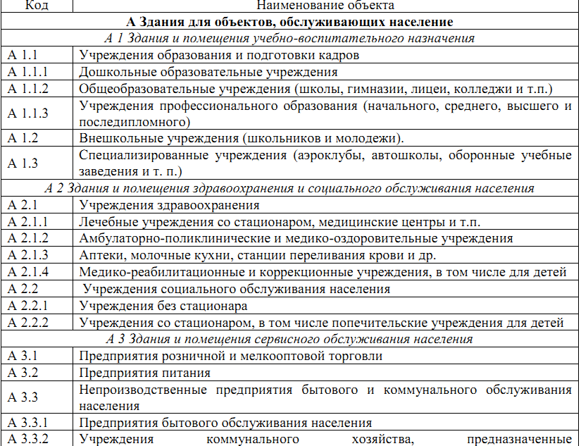
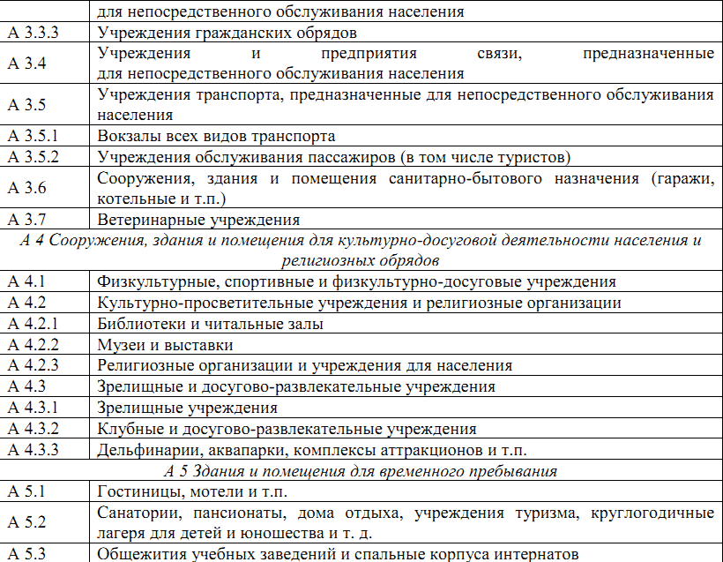
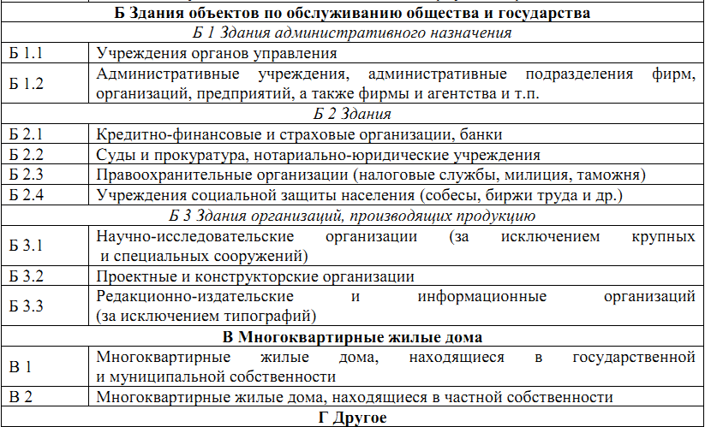
Таблица 1 – Функционально-типологические группы объектов

Таблица 2
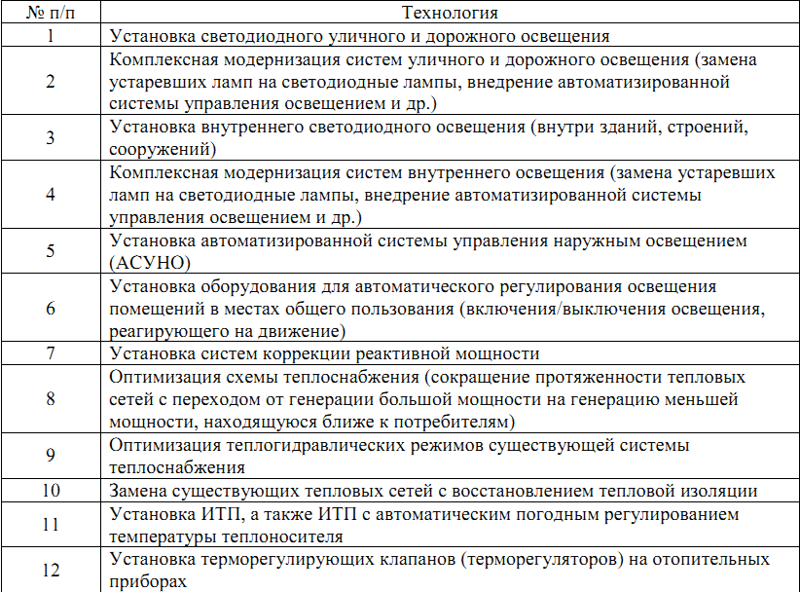
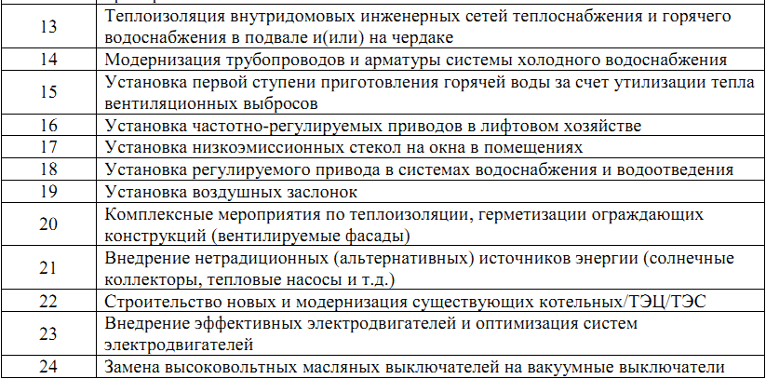
Таблица 2 – Перечень основных технологий, направленных на энергосбережение и повышение энергетической эффективности

Таблица 3
Таблица 3 – Основные виды ресурсов
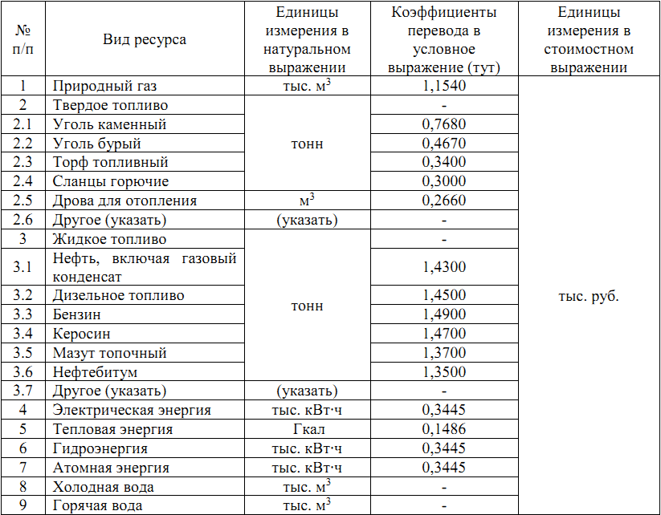

Коэффициенты перевода некоторых видов жидкого топлива из массовых величин тонн) в объемные (м3 ) представлены в таблице 4.
Таблица 4 – Коэффициенты перевода жидкого топлива из массовых величин (тонн) в объемные (м3)

